Hướng dẫn
PHẦN 1: TẠO API KEY CỦA GOOGLE
1. Truy cập https://aistudio.google.com/api-keys để tạo mã API -> chọn Create API key

2. Nếu tạo lần đầu, chọn Create project -> sao chép mã API tại cột Key (không chia sẻ mã này với người khác)

PHẦN 2: CÀI ĐẶT EXCEL (ĐỂ TẠO HÀM =GEMINI TRONG MỘT FILE EXCEL BẤT KÌ)

1.Chọn thẻ Developer -> mở Visual Basic

2.Trong hộp thoại Visual Basic, chọn thẻ Tools -> chọn References -> tìm và chọn Microsoft Scripting Runtime và Microsoft XML v6.0
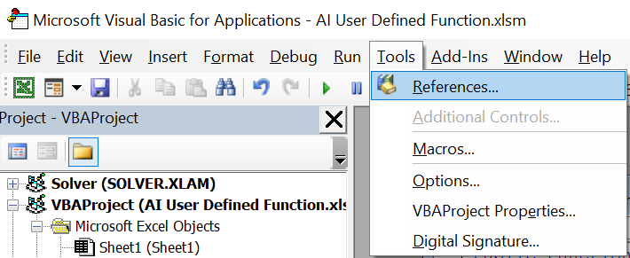
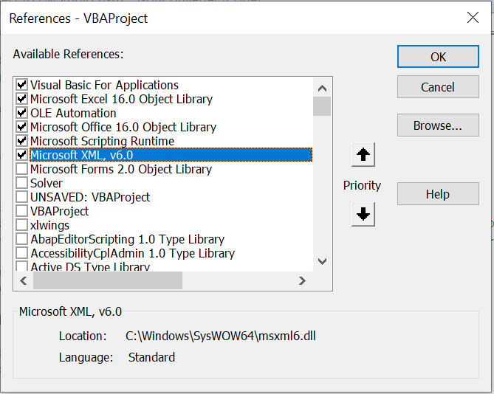

3. Chọn thẻ File -> chọn Import File -> lần lượt chọn Import các file JsonConverter.bas và Gemini_VBA.bas
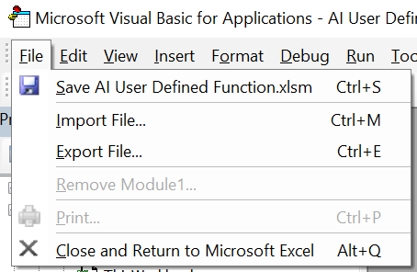

 | Ủng hộ Tim Hall (tác giả JsonConverter) bằng cách thả sao Star vào github dự án https://github.com/VBA-tools/VBA-JSON

4. Trong hộp thoại Visual Basic -> thư mục Modules -> mở module Gemini_VBA -> tìm đến hàm Public Function Gemini -> tìm dòng Optional apiKey -> dán mã API vừa tạo vào thay-the-api-vao-day
5. Nếu muốn thay đổi mô hình AI mặc định, đổi lại tên mô hình "gemini-2.0-flash" (xem danh sách tên các mô hình tại đây https://ai.google.dev/gemini-api/docs/models)

